윤지
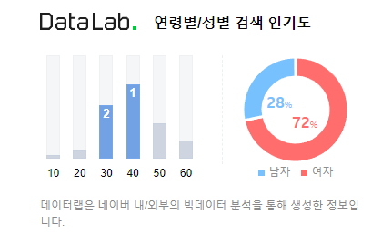
1. 선정 이유
 | 1. 갤러리 소스들의 디자인이 마음에 들었으나, 예약을 할 수 있는 시스템이 없어서 추가하여 리뉴얼 하게 되었다.
 | 2. 메인페이지의 단순함. 메인이 되는 전시의 임팩트 부족. 갤러리의 아이덴테티 부족
 | 3. 전시회의 다양성과 접근성이 과거에 비해 좋아진 것에 반해 전시회의 예매 및 정보 확인의 번거로움이 많다.

2. 리뉴얼 팀
 | 성격: | 메인 페이지는 심플하고 작품에 대한 간략한 정보가 있다. 작품 전시 사진 외에 컬러는 사용하지 않았으며 폰트는 깔끔하지만 크기를 줄였고 작품 설명은 길게 작성하여 밑에 작가의 전시 사진들과 전시회장 사진을 배치하였다.

 | 특징: | 작품 사진은 길게 가로로 나열 하여 슬라이드 형식으로 만들었다. 작품설명과 사진은 아래로 스크롤을 내리면 떠오르게 하는 방식
 |  | 개인 작가들을 위한 갤러리대여, 전시홍보 및 설명

 | 타깃: | 개인전을 위한 갤러리를 찾는 작가. 또는 전시 작품을 구매하기 위한 사람들을 위한 사이트(30~40대 여성)

 | 단점: | 디자인- | 단순한 폰트와 작은 크기로 가독성이 떨어지며 작품사진 외의 컬러감을 전혀 사용하지 않아 갤러리의 분위기나 정체성을 살리지 못했다. 작품의 사진이나 갤러리 내부의 사진 보다 긴 설명을 제일 위에 배치하여 작품에 대한 흥미가 떨어진다.

 |  | 예약관련- | 웹사이트 내부에 예약과 관련된 정보와 시스템이 없고 외부 사이트(네이버 예약)만을 이용하여 예약할 수 있어 경로를 찾기가 어렵다.

3. 경쟁사 앱 분석
 | 대림 미술관
 |  | 성격

 |  | 특징

 |  | 타깃

 |  | S | 다양한 이벤트 및 쿠폰 서비스 도입되었다.
 |  |  | 전시 외에 교육 ,공연 등 다양한 프로그램 정보 및 예약이 가능하다.

 |  | W | 메인 이미지의 터치 영역 가이드가 폰트에만 집중되어 있어 사용자에게 불편함을 준다.
 |  |  | 회원가입이 복잡한 것에 비해 모든 서비스가 로그인 후에 이용이 가능하다.
 |  |  | 전시회에 관련된 설명이 부족하다.

 |  | O | 전시 작품에 관한 음성 설명 가이드 제공을 하고 있다.
 |  |  | 티켓 선물하기 등 공유 서비스가 잘 되어었다.

 |  | T | 타 앱에 비해 한정된 장소로 인해 전시회의 종류가 부족하여 장기 사용자를 만들기 어렵다.

